信用交易
融资融券市场交易数据统计(2023-03-15)

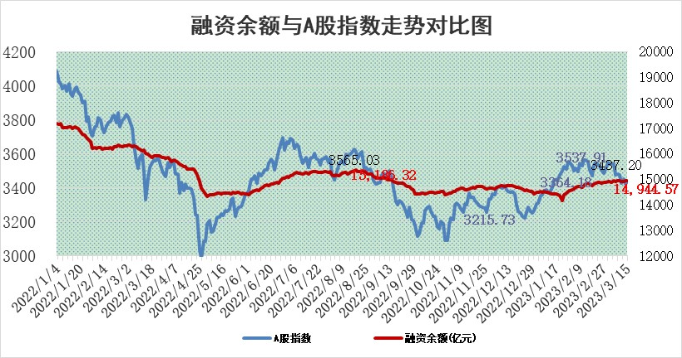
标的证券 | 融资融券余额（亿元） | 融资余额（亿元） | 融券余额（亿元） | 融资买入额（亿元） | 融资融券规模变化（亿元） | 融资余额增幅(‰) | 融券余额增幅(%)
统计数据 | 15,872.94 | 14,944.57 | 928.36 | 635.17 | 3.81 | 0.16 | 0.15

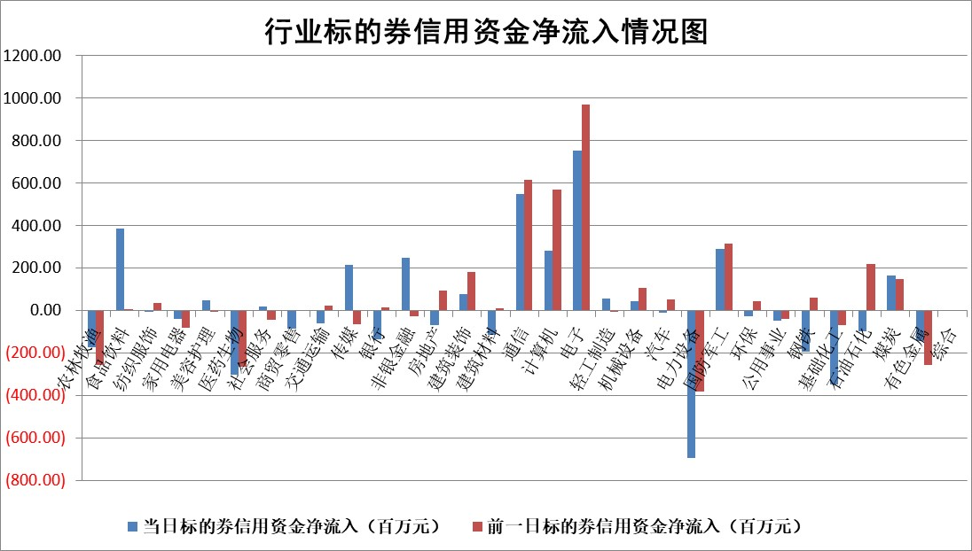

标的基金代码 | 标的基金简称 | 融资余额/市值(%) | 融资余额增幅(%) | 融资买入额/成交金额(%) | （融资余额净增额-融券余额净增额）/市值(‱) | 融券余额降幅(%) | ABS[（融资余额净增额-融券余额净增额）/市值净增额-1](%)
159902 | 华夏中小板ETF | 0.00 | 0.00 | 0.00 | 0.00 | 0.00 | 100.00
159915 | 易方达创业板ETF | 2.98 | 12.53 | 40845.98 | 32.75 | -13.84 | 192.86
159919 | 嘉实沪深300ETF | 4.60 | -0.05 | 0.68 | -1.09 | -6.49 | 55.88
159920 | 华夏恒生ETF | 77.88 | -0.43 | 3.31 | -34.05 | -24.44 | 119.46
159922 | 嘉实中证500ETF | 0.69 | 0.30 | 20.27 | -3.34 | -0.43 | 106.63
159925 | 南方沪深300ETF | 0.02 | -15.90 | 0.02 | -0.39 | 0.00 | 92.40
159928 | 消费ETF | 0.77 | 0.01 | 1.43 | 0.08 | 0.56 | 100.12
159934 | 易方达黄金ETF | 429.19 | 0.21 | 37.89 | 89.87 | 0.00 | 514.42
159939 | 全指信息技术ETF | 0.49 | 0.21 | 201.31 | 0.10 | 0.34 | 100.30
159940 | 全指金融地产ETF | 0.19 | -0.11 | 0.01 | -0.02 | 0.00 | 100.02
159995 | 半导体芯片ETF | 1.88 | -1.15 | 374.71 | -1.72 | 3.08 | 90.80
159997 | 天弘中证电子ETF | 1.42 | -1.73 | 3.49 | -2.50 | -0.32 | 107.88
159998 | 天弘中证计算机主题ETF | 0.38 | -10.21 | 0.06 | -4.27 | 0.00 | 94.14
510050 | 华夏上证50ETF | 9.73 | -1.95 | 84.64 | -19.80 | -2.75 | 87.50
510180 | 华安上证180ETF | 0.47 | 0.40 | 1.19 | 0.29 | 9.27 | 99.13
510880 | 华泰柏瑞红利ETF | 0.23 | -4.91 | 0.68 | -1.71 | -16.80 | 24.57
510900 | 易方达恒生H股ETF | 106.91 | -1.22 | 6.60 | -131.52 | 0.00 | 184.72
511010 | 5年期国债ETF | 0.00 | 0.00 | 0.00 | 0.00 | 0.00 | 100.00
511380 | 可转债及可交换债券ETF | 8.41 | 2.28 | 5.45 | 18.78 | 0.00 | 66.83
512000 | 全指证券ETF | 6.55 | -3.03 | 15.18 | -20.71 | -0.77 | 135.30
512010 | 沪深300医药卫生ETF | 4.24 | 0.65 | 86.85 | 1.98 | -4.49 | 94.33
512070 | 沪深300非银ETF | 1.49 | -1.03 | 12.72 | -3.18 | -12.30 | 104.56
512400 | 南方中证申万有色金属ETF | 1.16 | -2.20 | 0.13 | -1.19 | 3.76 | 96.35
512580 | 广发中证环保产业ETF | 0.98 | 23.44 | 1.16 | 18.51 | -0.08 | 62.41
512660 | 国泰中证军工ETF | 2.67 | 1.40 | 11.53 | 3.94 | 0.57 | 81.15
512800 | 华宝中证银行ETF | 17.81 | -0.48 | 1.65 | -7.99 | 1.08 | 110.57
512980 | 广发中证传媒ETF | 0.84 | 3.69 | 68.84 | 3.02 | 0.43 | 105.57
515030 | 华夏中证新能源汽车ETF | 2.56 | -1.37 | 27.25 | -4.26 | -1.75 | 107.16
515050 | 华夏中证5G通信主题ETF | 1.23 | 7.10 | 50.62 | 8.22 | 0.44 | 126.68
515070 | 华夏中证人工智能ETF | 1.40 | -3.96 | 1.80 | -5.76 | 0.00 | 88.34
标的股票比较指标 |  | 融资余额/流通A股市值(%) | 融资余额增幅(%) | 融资买入额/成交金额(%) | （融资余额净增额-融券余额净增额）/流通A股市值(‱) | 融券余额降幅(%) | ABS[（融资余额净增额-融券余额净增额）/流通A股市值净增额-1](%)
前十名标的个股 |  | 仁东控股 | 新点软件 | 东来技术 | 信科移动 | 华星创业 | 迈赫股份
 |  | 全柴动力 | 中油资本 | 农业银行 | 鸿博股份 | 杭华股份 | 京泉华
 |  | 海兰信 | 华电重工 | 三维股份 | 金百泽 | 春晖智控 | 海优新材
 |  | 莱茵生物 | 铁科轨道 | 磁谷科技 | 福晶科技 | 三川智慧 | 大华股份
 |  | 亚通股份 | 江化微 | 包钢股份 | 顺控发展 | 迦南智能 | 联合光电
 |  | 数码视讯 | 森赫股份 | 宝钛股份 | 哈焊华通 | 精锻科技 | 帝科股份
 |  | 永信至诚 | 北部湾港 | 民生银行 | 云从科技 | 沪农商行 | 亨迪药业
 |  | 司尔特 | 统联精密 | 宏微科技 | 熵基科技 | 新农开发 | 金新农
 |  | 先惠技术 | 吉祥航空 | 联创光电 | 森赫股份 | 法本信息 | 铭利达
 |  | 尖峰集团 | 金百泽 | 统联精密 | 拓荆科技 | 中电兴发 | 蒙泰高新
后十名标的个股 |  | 泽达易盛 | 中科蓝讯 | 泽达易盛 | 江波龙 | 金达莱 | 亚康股份
 |  | 中航机电 | 毕得医药 | 中航机电 | 三变科技 | 中核科技 | 久日新材
 |  | 欧派家居 | 荣昌生物 | 东旭光电 | 中微半导 | 福昕软件 | 江波龙
 |  | 岱美股份 | 江波龙 | 蓝光发展 | 联特科技 | 万盛股份 | 泰和新材
 |  | 中国人寿 | 品高股份 | 紫鑫药业 | 中科蓝讯 | 统联精密 | 科大讯飞
 |  | 中信特钢 | 华恒生物 | 交运股份 | 海天瑞声 | 城发环境 | 蓝色光标
 |  | 宁沪高速 | 周大生 | 利源精制 | 青达环保 | 福晶科技 | 唯赛勃 | ;
 |  | 三棵树 | 万得凯 | 老百姓 | 财富趋势 | 工商银行 | 川网传媒
 |  | 古井贡酒 | 国药一致 | 华鲁恒升 | 毕得医药 | 蓝黛科技 | 毕得医药
 |  | 晨光股份 | 新时达 | 仁东控股 | 麦澜德 | 达瑞电子 | 信德新材
说明：1.以上普通交易数据和信用交易数据皆以交易日收盘后数据为基准；2.上述标的证券总数据只计算标的证券市场总数据，不包括从标的证券中调出去标的证券数据，所以与交易所公布的总值略有不同； 3.上述行业采用申万一级行业分类；4.以上标的基金和标的个股中比较的6个指标值中：前5个（从左至右）为正向指标，值越大排名越靠前；第6个为逆向指标，值越小，排名越靠前；5.第6个指标中ABS[]表示求绝对值，其主要用于考量信用资金相对净流入对股价相对净变化的贡献程度；6.数据来源：wind，交易所。

 | 证券代码 | 新增融资余额 | 融资买入额 | 融资买入增幅前10
远大智能 | 002689 | 28175353 | 42268582 | 199%
亚太股份 | 002284 | 21555247 | 34242865 | 82%
赛诺医疗 | 688108 | 72122899 | 101076547 | 78%
湖南发展 | 000722 | 66023557 | 137112987 | 75%
柘中股份 | 002346 | 14584119 | 36845980 | 58%
国城矿业 | 000688 | 24683149 | 48240585 | 54%
兆新股份 | 002256 | 1985058 | 4066269 | 52%
凯美特气 | 002549 | 33806472 | 61340055 | 52%
华昌达 | 300278 | 13474542 | 19303225 | 48%
新华联 | 000620 | 27311937 | 39201759 | 43%

 | 证券代码 | 新增融资余额 | 融资买入额 | 融资买入增幅前10
兔宝宝 | 002043 | 73310337 | 89923983 | 334%
捷昌驱动 | 603583 | 26026415 | 31686727 | 262%
湘财股份 | 600095 | 94196837 | 132280449 | 252%
中谷物流 | 603565 | 49103883 | 60098371 | 234%
中青宝 | 300052 | 24215352 | 31377809 | 98%
顾家家居 | 603816 | 138518545 | 188424210 | 78%
喜临门 | 603008 | 31503289 | 48351944 | 77%
财信发展 | 000838 | 10831830 | 17666790 | 74%
苏州银行 | 002966 | 10578096 | 19143736 | 72%
金诚信 | 603979 | 23858538 | 36098133 | 60%

